Widmung
 | PEQ - Abschätzungstool
 |  |  |  |  |  |  | erforderliche Eingabe
 |  |  |  |  |  |  | mögliche Eingaben
 | WIDMUNG |  |  |  |  |  | Zwischenberechnunge
 |  |  |  |  |  |  | Ergebnisse (Berechnongsmethode)
Zustand | Plan Projekt umzusetzen, mit oder ohne vorhandere Widmung |  |  |  |  |  | Ergebnisse (genauere Berechnungsmethode)

 |  |  |  |  |  |  | defaults
 | Eingaben
 | Standort | NUTS3 Karte der Mobilitätsregionstypen standortkatalog (oder zb Gemeinde auswahl)
 | Grundstücksfläche | mögliche Eingaben | m²
 | Ausnutzungsgrad Grundfläche/ Bebaubare Fläche | erforderliche Eingabe | %

 | Gesamtfläche |  |  | Umrechungsfaktor zu BGF
 | Bruttogrundfläche | 100 | m²BGF | 1
 | Nettogrundfläche | mögliche Eingaben | m²NGF | 0.8
 | Nutzfläche | mögliche Eingaben | m²NF | 0.72

 | Nutzungsmix | Eingabe in [% an Fläche] | oder [m²] | Heizlast W/m² |  | Kühllast [W/m²]
 | Wohnen | 70 | 70 |  |  |  |  | 0-100%
 | Bildung (Kindergarten, Schule, Tagesstätten) |  |  |  |  |  |  | 0-100%
 | Büro | 30 |  |  |  |  |  | 0-100%
 | Lebensmittel |  |  |  |  |  |  | 0-100%
 | Wohnähnlich (z.B. Hotel) |  |  |  |  |  |  | 0-100%
 | Retail |  |  |  |  |  |  | 0-100%
 | produzierendes Gewerbe |  |  |  |  |  |  | 0-100%
 |  | 100
 | optional | durchschnittl. Wohnungsgröße | > m²/Pers

 |  |  | Auswahlknopf | Berechnung? |  | HWB
 | Thermische Gebäudestandard | Bauordnung 10er Linie | O | 20 | kWh/m²a | l_c im Hintergrund abschätzen aus GFZ, GRZ, und Nutzungstyp bzw Bauklasse)
 |  | Bauordnung 16er Linie | O | 30 | kWh/m²a
 | Technische Gebäudestandard
 |  | Referenzvariante | dropdown mit OIB bzw ÖNORM Ref Gebäuden bzw Bauträger Standard?
 |  | Bauteilaktivierung | O |  | €/m² Mehrkosten ggü. ?
 |  | FBH | O |  | €/m²
 |  | Radiatoren | O |  | €/m²

 |  | Referenzvariante | dropdown mit OIB bzw ÖNORM Ref Gebäuden bzw Bauträger Standard?
 |  | Wärmebereitung Gas | O |  | €/m²
 |  | Wärmebereitung FW | O |  | €/m²
 |  | Wärmebereitung LuftWP | O |  | €/m²
 |  | Wärmebereitung ErdWP | O |  | €/m²

 | Berechnungen
 | GFZ
 | HWB | Abschätzung aus Dichte bei Bauordnungsstandard
 | Thermische Energiebedarf pro Jahr | HWB + WW nach Nutzung | MWh/a
 | Kühlbedarf exkl Wohnnutzung |  | MWh/a
 | Kühlbedarf inkl. Wohnnutzung |  | MWh/a
 | Elektrischer Energiebedarf | Strombedarf nach Nutzung | MWh/a

 | Pflichtsolar (in Wien) |  | kWp | 1 kWp/100m²BGF , Wiener Bauordnung
Verteilung | PV Flächenanteile
 | Dach |  | % Ausnutzungsgrad
 | Fassade |  | % Ausnutzungsgrad (der Nettofassade ohne Fenster)
Notwendig | Erforderlich PV |  | kWp/m²NF bzw. kWp PV
 | ErdsondenbedarfHeizen |  | lfm/m²NF
 | ErdsondenbedarfKühlen |  | lfm/m²NF

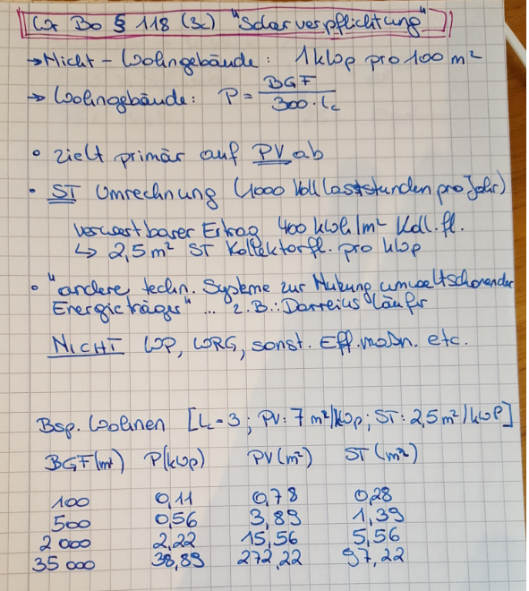
 | KPI - Ergebnisse
Summe von unten: 0-25 Punkte | Eignung für ein PEQ | Stimmungsbarometer | Ordinalskala | Mapping

1-5 Punkte | Mehrinvestition Wärme + Kälte |  | €/m²BGF | Mehrinvestition zu gewählten System für Erdsonden
1-5 Punkte | Mehrinvesitionskosten PV |  | €/m²BGF | Mehrinvestition zu Basis (in Wien Pflichtsolar)
1-5 Punkte | Ausnutzung der Grundstücksfläche mit Sonden | wenn > 100 -> schwer machbar | %
1-5 Punkte | Kälte-Wärme Balance | Summe Kältebedarfe/Summe Wärmebedarfe
1-5 Punkte | Nutzungmischung |  | Pkt.

